상품제안서
NEW 락앤락 메트로 밀폐 머그 텀블러 475ml | 상품코드: S29011

 |  |  |  |  | 02-713-8555 | www.synergygift.co.kr
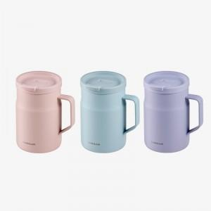

【상세/제작정보】

【인쇄/포장옵션】 | 레이저 / 포장지포장

【공급단가】 | 수량 | 50~ | 100~ | 500~
*VAT별도 | 라이트핑크 | 17,100원 | 17,000원 | 16,800원
 | 바이올렛 | 17,100원 | 17,000원 | 16,800원
 | 민트 | 17,100원 | 17,000원 | 16,800원

【상품 URL】 | https://www.synergygift.co.kr:443/src/goods_detail.php?gdno=29011

